Product
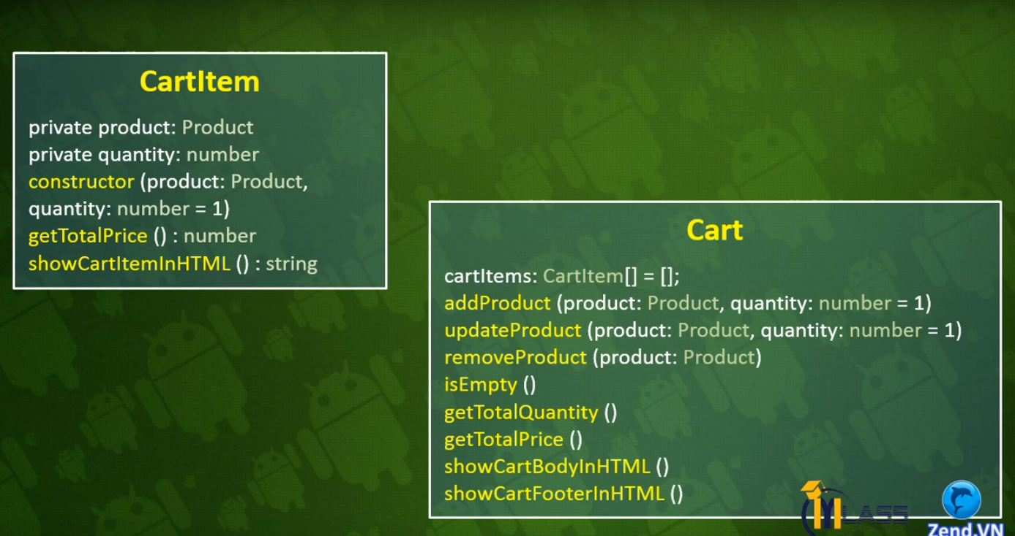
Class | Product
Thuộc tính | id | image | name | summary | price | canBuy
Kiểu dữ liệu | number | string | string | string | string | boolean

Class | ProductRepository
Phương thức | Proudct[] |  |  | Add() |  |  | getItems | getItemByID | showItemsHTML()
Mô tả | Chứa danh sách các sản phẩm |  |  | Thêm mới sản phẩm |  |  | Lấy sản phẩm trong kho hàng | Lấy sản phẩm trong kho hàng dựa vào id | Lấy sản phẩm hiển thị ra html

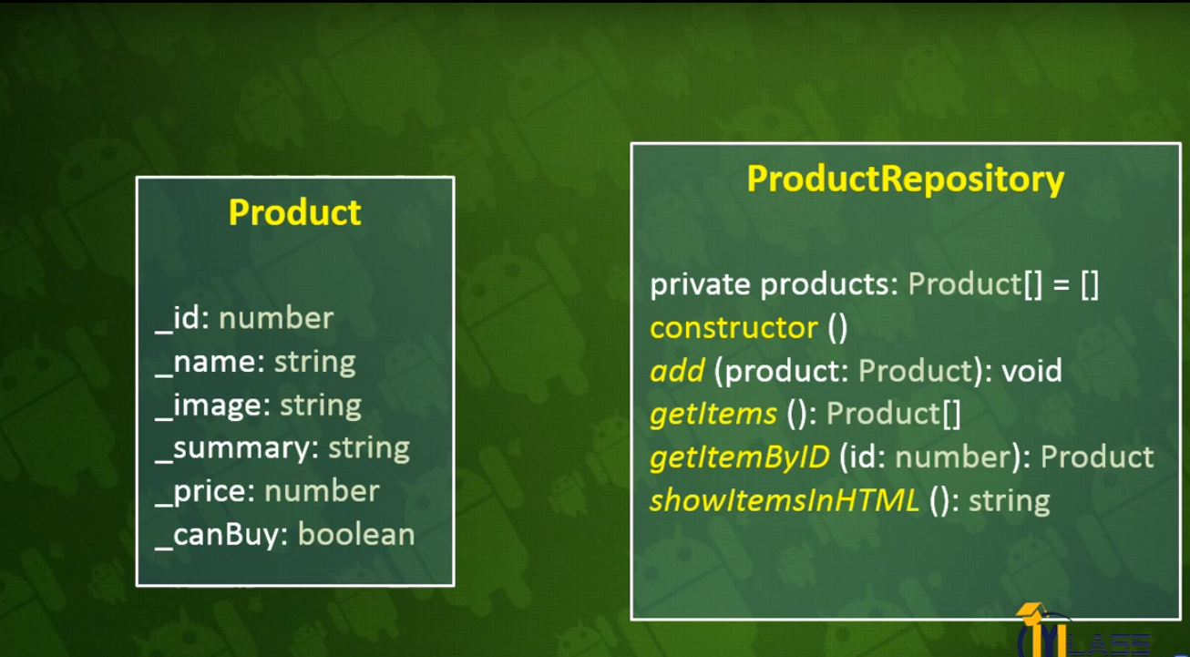

Class | CardItem
Thuộc tính | Product |  | Quantity
Kiểu dữ liệu
Phương thức | Contructor (product: Productm quantity:number = 1)
 | ShowCarItemInHTML
 | getSubTotal()

